Lagrange
Calcular las coordenadas de un punto en el plano que dispone de la siguiente información, mediante trilateración.
Mín z= | Mín Z=error (distancia)

s.a.
 |  |  |  |  | Referencia | x (cm) | y (cm) | Distancia(cm)
 |  |  |  |  | 1 | 2 | 2 | 2.236
 |  |  |  |  | 2 | 6 | 1 | 2
 |  | Z | x | y | 3 | 5 | 3 | 2.236
 |  | 9.4589649022E-08 | 4.0000001987 | 1.0001527946
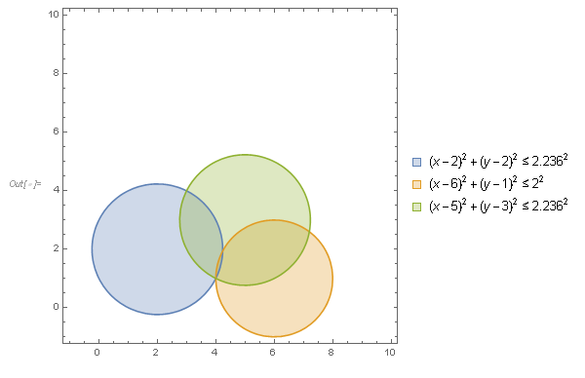
 |  | -7.7125717102E-07 | 1E-30
 |  | -7.7125692632E-07 | 1E-30
 |  | -0.00030755236846 | 1E-30

 | Se puede comprobar gráficamente el resultado
 | trazando cada ecuación de la circunferencia
 | y observando donde se intersectan las 3 ecuaciones

